Sheet1
OOD |  |  |  | １１.プログラム機能設計書 |  |  |  |  |  |  |  |  |  |  |  |  |  |  |  |  |  |  |  |  |  |  | 3/11
システム名： 店舗情報共有システム |  |  |  |  |  |  |  |  | 機能名： トップ画面（機能ID：001） |  |  |  |  |  |  |  |  |  |  |  |  |  | 作成日： 2013/11/1５ |  |  |  | 作成者： 青山直樹

 | 【１－１．概要説明】
 |  |  | ・ユーザ向けのログイン後、トップ画面を表示。
 |  |  | ・メールのタイトル部分をクリックするとメール受信フォームに遷移する。

共通メニュー
 | 【１－２．画面レイアウト定義】

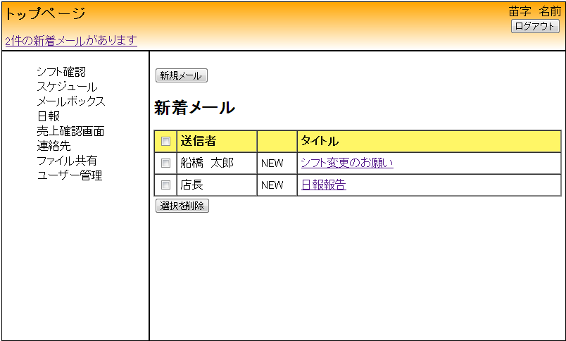

(6)

(3)

(2)
(7)
(1)
(4)

(5)

 | 【１－３．画面項目定義】

 |  | 番号 | 項目名 |  |  | 項目名（英字） | 属性 |  | 型 |  | 桁数 (Byte) | I/O | 必須チェック | 入力制限 |  |  |  | 表示形式 （編集仕様） | DBアクセス | 対応テーブルカラム |  | 詳細
 |  |  |  |  |  |  |  |  |  |  |  |  |  | かな | カタカナ | 英字 | 数値
 |  | (1) | 件名 |  |  | title | link |  | String |  | - | I/O | - | - | - | - | - | - | (1) | メール,件名 |  | メール受信画面に遷移する。
 |  | (2) | 送信者名 |  |  | sendName | label |  | String |  | - | O | - | - | - | - | - | - | (1) | メール,送信元ID |  | 送信元を出力する。
 |  | (3) | 全選択チェック |  |  | checkAll | checkbox |  | - |  | - | - | - | - | - | - | - | - | - | - |  | すべてのメールを選択する。
 |  | (4) | 選択チェック |  |  | check | checkbox |  | - |  | - | - | - | - | - | - | - | - | - | - |  | 一つのメールを選択する。
 |  | （5） | メール削除ボタン |  |  | delete | button |  | - |  | - | I/O | - | - | - | - | - | - | - | - |  | 選択したメールを削除する。
 |  | （6） | 新規メールボタン |  |  | newMail | button |  | - |  | - | I/O | - | - | - | - | - | - | - | - |  | メール送信画面に遷移する。
 |  | （7） | 読了 |  |  | finishReading | label |  | String |  | - | O | - | - | - | - | - | - | (2) | メール,読了フラグ |  | 新着メールにNEWを付け、メールリンクを開いたらNEWが消える。

 | 【１－４．入力パラメータ】
 |  | なし。

 | 【１－５．イベント詳細定義】
 |  |  |  |  |  |  |  |  |  |  |  |  |  |  |  |  |  |  |  |  | ＰＴ実施結果記入欄
 |  | № | イベント／条件 |  |  |  | 処理内容 |  |  |  |  |  |  |  |  |  |  |  |  |  | 実施日 |  |  | 結果 | 実施日 | 結果 | 実施日 | 結果
 |  | 1 | 自画面表示時 |  |  |  | 【表示処理】
 |  |  |  |  |  |  |  | 1.受信メールの有無に応じてメールを表示する。

 |  | 2 | メールリンク押下時 |  |  |  | 【画面遷移】
 |  |  |  |  |  |  |  | ①URL
 |  |  |  |  |  |  |  |  |  | /mail
 |  |  |  |  |  |  |  | ②遷移先
 |  |  |  |  |  |  |  |  |  | 002(メール受信画面)
 |  |  |  |  |  |  |  | ③パラメータ
 |  |  |  |  |  |  |  |  |  | メール受信画面の、画面設計書のインターフェイスを参照。

 |  | 3 | 削除ボタン押下時 |  |  |  | 【表示処理】

 |  |  |  |  |  |  |  | 1.チェックが付いている受信メールを削除する。

 |  | 4 | 新規メールボタン押下時 |  |  |  | 【画面遷移】
 |  |  |  |  |  |  |  | ①URL
 |  |  |  |  |  |  |  |  |  | /mailS
 |  |  |  |  |  |  |  | ②遷移先
 |  |  |  |  |  |  |  |  |  | 003(メール送信画面)
 |  |  |  |  |  |  |  | ③パラメータ
 |  |  |  |  |  |  |  |  |  | メール送信画面の、画面設計書のインターフェイスを参照。

 | 【１－６．DBアクセス】

 |  |  | (1)初期表示
 |  |  |  | 取得カラム名
 |  |  |  |  | メール,メールID
 |  |  |  |  | メール,送信ID
 |  |  |  |  | メール,受信ID
 |  |  |  |  | メール,件名
 |  |  |  | 表示対象テーブル
 |  |  |  |  | メール
 |  |  |  | 表示条件
 |  |  |  |  | メール,受信ID ＝ ユーザー情報,ユーザID

 |  |  | (2)読了フラグ
 |  |  |  | 取得カラム名
 |  |  |  |  | メール,読了フラグ
 |  |  |  | 表示対象テーブル
 |  |  |  |  | メール
 |  |  |  | 表示条件
 |  |  |  |  | メール,読了フラグ = 0

